상품제안서
머레이 대용량 가습기 무드등 | 상품코드: S44349

 |  |  |  |  |  |  | 02-713-8555 | www.synergygift.co.kr
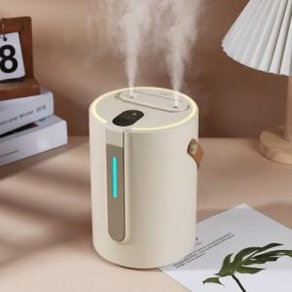

【상세/제작정보】

【인쇄/포장옵션】 | 패드1도인쇄 / 포장지포장

【공급단가】 | 수량 | 50~ | 100~ | 300~ | 1,000~ | 3,000~
*VAT별도 | 단가 | 18,915원 | 18,527원 | 17,751원 | 16,781원 | 16,490원

【상품 URL】 | https://www.synergygift.co.kr:443/src/goods_detail.php?gdno=44349

